Hoja1
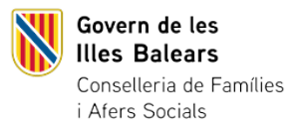
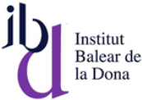

EVOLUCIÓ DE LES ORDRES DE PROTECCIÓ A VÍCTIMES DE VIOLÈNCIA DE GÈNERE A LES ILLES BALEARS 2023-2024 (1 de gener-31 de desembre)
Unitat de mesura: Segons dada
 | 2023 | 2024 | EVOLUCIÓ 2023-2024
Incoades | 1,631 | 1,644 | 0.80%
Inadmeses | 0 | 4 | -
Adoptades | 1,372 | 1,306 | -4.81%
Denegades | 258 | 335 | 29.84%

Font: Consell General del Poder Judicial

